Feuil1
Existing |  | Updates EN |  |  | Updates FR

2 | Have you already purchased your product or will you be purchasing in-store now? | 2 | Have you ever hear about Greener Homes Grant Program ? |  | Avez-vous déjà entendu parler du programme gouvernemental, Maison Plus Verte ?

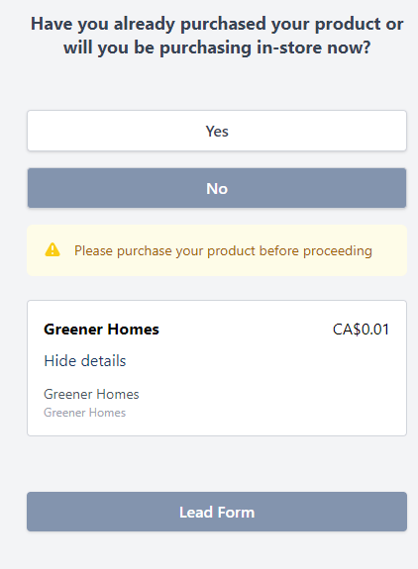
 | Yes |  | Yes |  | Oui
 | No |  | No |  | Non

 |  |  | For your information, Greener Homes Grant Program details are available on Gourvernement website. |  | Pour obtenir de plus ample information, veuillez consulter le site du gouvernement propre à votre clientèle. Un de nos agents de la centrale d'appel peut aussi vous y diriger lors de votre consultation téléphonique.
 |  |  | https://natural-resources.canada.ca/energy-efficiency/homes/canada-greener-homes-initiative/canada-greener-homes-grant/canada-greener-homes-grant/23441 |  | Subvention canadienne pour des maisons plus vertes (canada.ca)

3 | We require 24 hrs notice to reschedule without a wasted day charge? | 3 | Have you already get your first EnerGuide home evalutation ? |  | Est-ce vous avez déjà fait l'inspection Energuide initiale ?

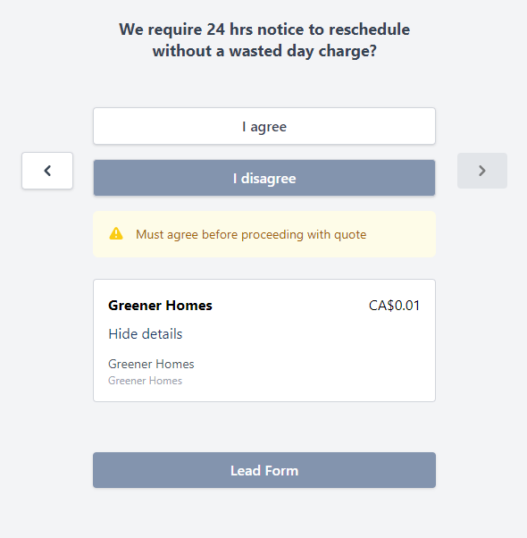
 | I agree |  | Yes |  | Oui
 | I disagree |  | No |  | Non

 |  |  | For your information, Greener Homes Grant Program details are available on Gourvernement website. |  | Pour obtenir de plus ample information, veuillez consulter le site du gouvernement propre à votre clientèle. Un de nos agents de la centrale d'appel peut aussi vous y diriger lors de votre consultation téléphonique.
 |  |  | https://natural-resources.canada.ca/energy-efficiency/homes/canada-greener-homes-initiative/canada-greener-homes-grant/canada-greener-homes-grant/23441 |  | Subvention canadienne pour des maisons plus vertes (canada.ca)

 |  |  | If, Yes : | Please leave this request and apply for each services required. | Si oui : | Veuillez quitter cette demande et procéder aux demandes de service souhaitez. (Exemple : Thermopompe)
 |  |  | If, No : | Answer question 4

4 | What type of project are you interested in? | 4 | If you agree, we can send your demand to our official partner, which is approve by Natural Resources Canada's (NRCan). |  | Si vous êtes d'accord, nous pouvons diriger votre demande d'évalutation Energuide à notre partenaire accréditer par les programmes gouvernementaux. Sachez que ce service n'est pas offert par RONA.
 |  |  | Please note that they operate as independant businesses.
 | Home Insulation
 | Air-Sealing
 | Windows and Doors |  | I agree |  | Je suis d'accord
 | Thermostats |  | I disagree |  | Je suis en désaccord
 | Water and Space Heating
 | Renewable Energy Systems
 | Resiliency Measures
 | None of the above

5 | Was your home built more than six months ago? | 5 | Which type of project are you interested in ? Please choose each services you are interested in. |  | Quels services parmis ceux-ci vous intéresses ? Veuillez sélectionner tous les services qui vous intéresse.

 | Yes |  | Air-Sealing |  | Étanchéité à l’air
 | No |  | Heating, Ventilation and Air Conditionning |  | Chauffage, Ventilation &/ou Climatisation
 |  |  | Home Insulation |  | Isolation
 |  |  | Renewable Energy Systems |  | Système d'énergie renouvelable
 |  |  | Thermostats |  | Thermostats
 |  |  | Water and Space Heating |  | Chauffage de l’eau et des locaux
 |  |  | Windows and/or Doors |  | Portes &/ou fenêtres
 |  |  | None of the above |  | Aucun des services énumérés

6 | What type of structure is your home? | 6 | Do you agree that one of our call center agent schedule a call with you within the next 24-48 business hours to discuss about your project ? |  | Est-ce que vous accpetez que l'un de nos agents vous téléphones dans les prochaines 24-48h ouvrables afin de discuter de vos besoins ?

 | Single or Semi-Detached House |  | I agree |  | Je suis d'accord
 | Row House |  | I disagree |  | Je suis en désaccord
 | Townhome
 | All-Season Cottage
 | Mobile Home on a Permanent Foundation
 | Permanently-Moored Floating Home
 | Mixed Use Building (residential portion)
 | Small Multi-Unit (residential portion)
 | None of the above

